Organigrama
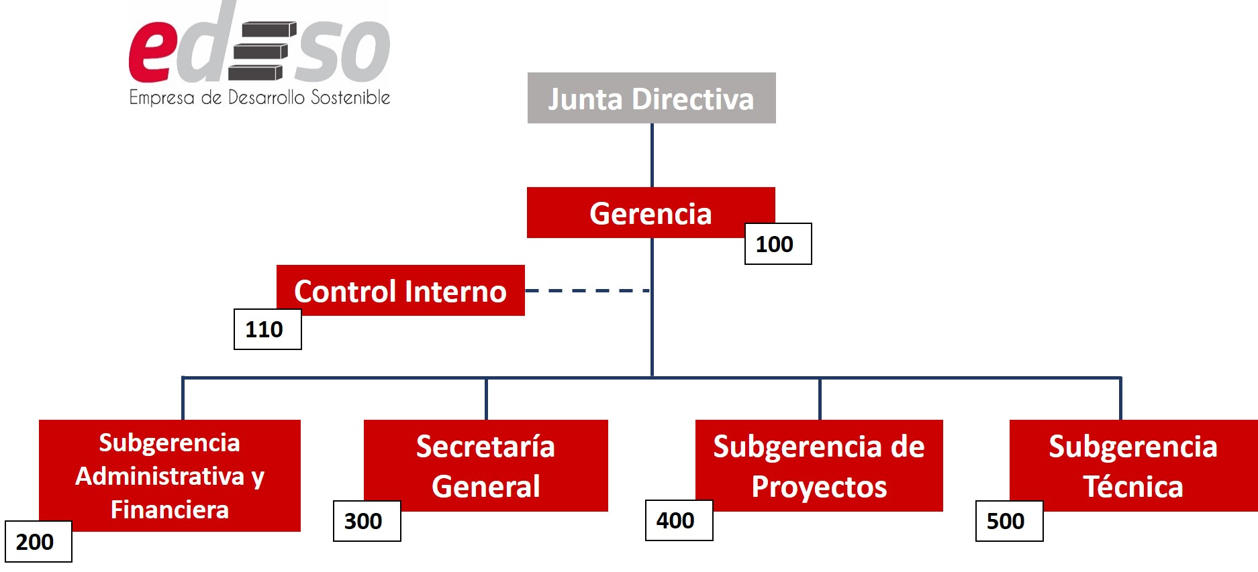
ESTRUCTURA ORGANIZACIONAL "EDESO"

 | Cuadro de Codificación de Secciones
 | Código | Sección | Código | Subsección
 | 100 | Gerencia | 110 | Control Interno
 | 200 | Subgerencia Administrativa y financiera
 | 300 | Secretaría General
 | 400 | Subgerencia de Proyectos
 | 500 | Subgerencia Técnica

